Hoja 1
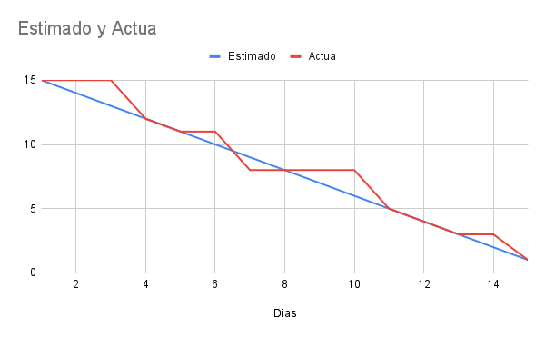
Sprint 1 |  |  |  |  | Sprint 1
Historia de usuario | sección de historia de usuario | Tareas | Nombre | Dificultad
1 | Como usuario, quiero iniciar sesión con mail y contraseña | 1) Formulario login ASP.NET Web Forms | Lorenzo A. | Dificil
 |  | 2)El usuario será el rut con guión y DV (si es K puede ser ambas, mayúscula o minúscula). | Lorenzo A. | Dificil
 |  | 3)La contraseña una letra mayúscula, un número, un carácter especial, mínimo 8 letras | Lorenzo A. | Dificil
 |  | 4)Caduca a los 90 días. | Matias P. | Dificil
 | Como usuario, quiero activar autenticación en dos factores | 1)Se proporciona una opción en la pantalla de inicio de sesión para “Recuperar clave” u “Olvidé mi contraseña” | David M. | Dificil
 |  | 2)El usuario ingresa su rut de email para restablecer contraseña. | David M. | Dificil
 |  | 3)Llegará un correo electrónico con una clave aleatoria para ingresar, dicha clave tendrá una validez de 5 minutos. | Matias P. | Dificil
 |  | 4)El usuario creará una clave nueva que cumpla con los requisitos preestablecidos: una letra mayúscula, un número, un carácter especial, mínimo 8 letras. | Matias P. | Dificil
 |  | 5)La clave tendrá una validez de 3 meses. | Matias P. | Dificil
 | Como usuario, quiero recuperar mi contraseña si la olvido | 1) El usuario debe poder acceder a la función de búsqueda desde cualquier página de la plataforma. | Lorenzo A. | Medio
 |  | 2) La búsqueda debe ser fácil de encontrar e intuitiva de usar. | Lorenzo A. | Medio

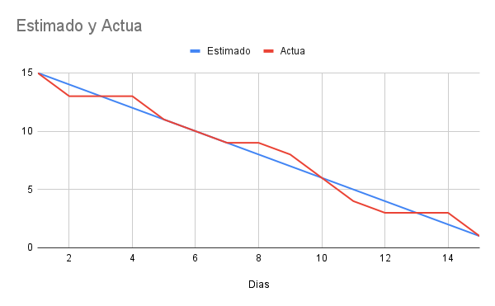
Sprint 2 |  |  |  |  | Sprint 2
Historia de usuario | Nombre de historia de usuario | Tareas | Nombre | Dificultad
18 | REALIZAR CURSO | 1)Una vez seleccionado el curso, se deberá presionar el botón “Iniciar”. | Matias P. | Dificil
 |  | 2)Se reproducirá automáticamente el audio y video del curso, con una duración de XX minutos. | Matias P. | Dificil
 |  | 3)En la parte superior del curso se vea reflejado si fue “Aprobado”, “Reprobado” o está “Pendiente”. | David M. | Dificil
 |  | 4)Opción para descargar documentos informativos. | David M. | Dificil
12 | REALIZAR EXAMEN | 1)Se aplicarán los conceptos aprendidos en el examen, que consta de 10 preguntas con una respuesta correcta o de selección múltiple. | David M. | Dificil
 |  | 2)Se aprobará el examen con el mínimo establecido. | David M. | Dificil
13 | ESTADO DEL EXAMEN | 1)El usuario puede ver el estado actual de su curso, si está aprobado, pendiente o reprobado. | Lorenzo A. | Dificil
15 | DESCARGAR PDF CON INFORMACIÓN DEL CURSO | 1)El usuario podrá descargar todo el contenido del curso en formato PDF, independiente del estado del curso (Aprobado, reprobado o pendiente). | Lorenzo A. | Facil

Sprint 3
Historia de usuario | Nombre de historia de usuario | Tareas | Nombre | Dificultad
10 | CAMBIAR CONTRASEÑA | 1)El usuario tendrá que cambiar su contraseña después de 90 días. | Matias P. | Dificil
 |  | 2)El usuario está obligado a actualizar la contraseña pasado el tiempo de 90 días. | Matias P. | Dificil
5 | ASIGNAR CURSOS | 1)Poder asignar un curso por empresa y por persona (Nombre, rut, área y cargo). | Matias P. | Dificil
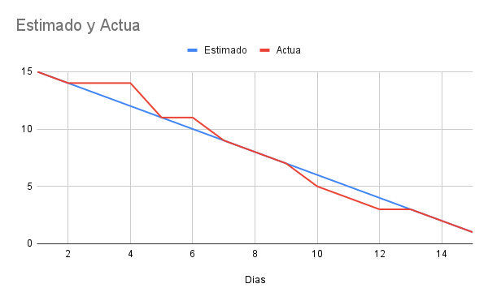
19 | CREAR USUARIO | 1)Crear usuario con su cargo, área y nombre correspondiente. | Matias P. | Dificil
 |  | 2)Permitir iniciar sesión con las credenciales del usuario creado. | Matias P. | Dificil
3 | ELIMINAR USUARIOS | 1) Permitir eliminar al usuario de la base de datos y bloquear el acceso al sistema. | Matias P. | Medio

sprint 4
Historia de usuario | Nombre de historia de usuario | Tareas | Nombre | Dificultad
4 | FILTRO DE USUARIOS AL ASIGNAR CURSO | 1) Los usuarios registrados deben poder acceder a la función de filtrado al asignar cursos. | Lorenzo A. | Facil
 |  | 2) Los criterios de filtrado deben incluir el título del curso. | Lorenzo A. | Facil
17 | VER DATOS PERSONALES | 1)Los usuarios registrados deben poder acceder a la función de ver datos personales desde su perfil o configuración de cuenta. | Matias P. | Medio
16 | MODIFCAR DATOS USUARIOS | 1) El usuario debe poder acceder a la función de búsqueda desde cualquier página de la plataforma. | Lorenzo A. | Medio
6 | VER NOTIFICACIONES | 1)Los usuarios registrados deben poder acceder a la sección de notificaciones desde cualquier página de la plataforma. | Lorenzo A. | Medio

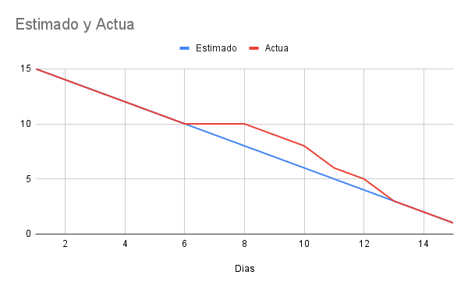
Sprint 5
Historia de usuario | Nombre de historia de usuario | Tareas | Nombre | Dificultad
9 | NOTIFICAR A COLABORADORES | 1)Los administradores del sistema deben poder acceder a una función de envío de notificaciones | Matias P. | Medio | Sprint 4
 |  | 2)Los colaboradores deben recibir las notificaciones de manera rápida y eficiente. | Matias P. | Medio
11 | OBTENER CERTIFICADO | 1)Deben poder acceder a la opción de obtener un certificado después de completar un curso. | Lorenzo A. | Dificil
20 | GUARDAR EXAMEN | 1)Crear usuario con su cargo, área y nombre correspondiente. | Lorenzo A. | Medio
 |  | 2)Permitir iniciar sesión con las credenciales del usuario creado. | Lorenzo A. | Medio
14 | PAUSAR VIDEO O REPRODUCIR DESDE EL PRINCIPIO | 1)El Usuario puede ver, pausar el video y reproducirlo desde el principio una vez iniciado. | David M. | Medio

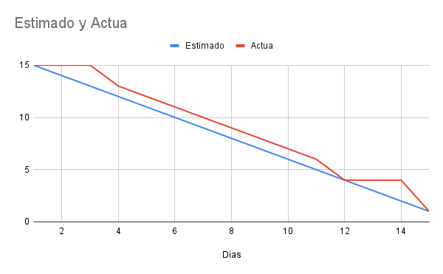
 |  |  |  |  | Sprint 5

Hoja 2
Día, Puntos Restantes y Puntos Completados
Fecha | Puntos Restantes | Puntos Completados
2025-08-25 | 14 | 14
2025-08-26 | 13 | 12
2025-08-27 | 12 | 12
2025-08-28 | 11 | 12
2025-08-29 | 10 | 11
1 sep 2025 | 9 | 9
2 sep 2025 | 8 | 8
3 sep 2025 | 7 | 5
4 sep 2025 | 6 | 4
5 sep 2025 | 5 | 4
8 sep 2025 | 4 | 3
9 sep 2025 | 3 | 3
10 sep 2025 | 2 | 2
11 sep 2025 | 1 | 1
12 sep 2025 | 0 | 0

Puntos Restantes y Puntos Completados
Fecha | Puntos Restantes | Puntos Completados
15 sep 2025 | 12 | 12
16 sep 2025 | 11 | 10
17 sep 2025 | 10 | 9
22 sep 2025 | 9 | 10
23 sep 2025 | 8 | 7
24 sep 2025 | 7 | 8
25 sep 2025 | 6 | 5
26 sep 2025 | 5 | 6
29 sep 2025 | 4 | 4
30 sep 2025 | 3 | 3
2025-10-01 | 2 | 2
2025-10-02 | 1 | 2
2025-10-03 | 0 | 0

Puntos Restantes y Puntos Completados
Fecha | Puntos Restantes | Puntos Completados
2025-10-06 | 14 | 14
2025-10-07 | 13 | 12
2025-10-08 | 12 | 12
2025-10-09 | 11 | 12
2025-10-10 | 10 | 11
2025-10-13 | 9 | 9
2025-10-14 | 8 | 8
2025-10-15 | 7 | 5
2025-10-16 | 6 | 4
2025-10-17 | 5 | 4
2025-10-20 | 4 | 3
2025-10-21 | 3 | 3
2025-10-22 | 2 | 2
2025-10-23 | 1 | 1
2025-10-24 | 0 | 0

Puntos Restantes y Puntos Completados
Fecha | Puntos Restantes | Puntos Completados
2025-10-27 | 13 | 13
2025-10-28 | 12 | 12
2025-10-29 | 11 | 10
2025-10-30 | 10 | 10
2025-11-03 | 9 | 11
2025-11-04 | 8 | 9
2025-11-05 | 7 | 8
2025-11-06 | 6 | 5
2025-11-07 | 5 | 4
2025-11-10 | 4 | 4
2025-11-11 | 3 | 3
2025-11-12 | 2 | 3
2025-11-13 | 1 | 2
2025-11-14 | 0 | 1

Puntos Restantes y Puntos Completados
Fecha | Puntos Restantes | Puntos Completados
2025-11-17 | 17 | 17
2025-11-18 | 16 | 15
2025-11-19 | 15 | 16
2025-11-20 | 14 | 13
2025-11-21 | 13 | 12
2025-11-24 | 12 | 12
2025-11-25 | 11 | 8
2025-11-26 | 10 | 5
2025-11-27 | 9 | 4
2025-11-28 | 8 | 4
2025-12-01 | 7 | 3
2025-12-02 | 6 | 3
2025-12-03 | 5 | 2
2025-12-04 | 4 | 1
2025-12-05 | 3 | 3
2025-12-09 | 2 | 1
2025-12-10 | 1 | 1
2025-12-11 | 0 | 0

